Sheet1
Menu & Sub Menu | Sumber | Output | LINK | KETERANGAN
METEO PUBLIC
Info Prakiraan Cuaca Indonesia | XML MFY | SLIDE SHOW
Info Prakiraan Cuaca Kecamatan | XML MFY | MAP
Peringatan Dini cuaca Ekstrim | Input | TEXT
Citra Satelit | WEB BMKG | Image | http://202.90.198.22/IMAGE/ANIMASI/H08_EH_Malut_m18.gif

METEO PENERBANGAN
Cuaca Aktual Bandara | WEB BMKG | Tabel | http://aviation.bmkg.go.id/web/observation.php
Prakiraan Cuaca Bandara | WEB BMKG | Tabel | http://aviation.bmkg.go.id/web/forecast.php?s=1
SIGMET | WEB BMKG | Tabel | http://aviation.bmkg.go.id/web/sigmet.php
VAR | Input | PDF
Flight Document | Input | PDF
SIGWX | WEB BMKG | Image | http://aviation.bmkg.go.id/shared/sigwx/2019/09/sigwx_201909250000.jpeg | Tanggal dan Jamnya harus dirubah
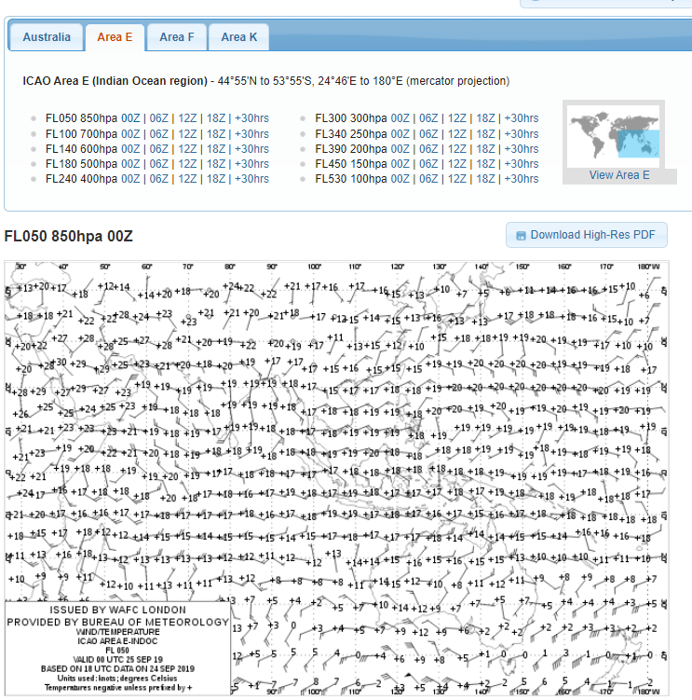
WIND TEMP | WEB BOM | Image | http://bom.gov.au/aviation/charts/wind-temperature/
AERODROME dan WIND SHEAR WARNING | Input | Text

PELAYANAN DATA
Form Permintaan Data | User | Form
Katalog Data | Input | Katalog
Pusat Data Online | Web BMKG |  | http://dataonline.bmkg.go.id/home

METEO MARITIM
Prakiraan Cuaca Wilayah Pelayaran | Input | PDF
Prakiraan Tinggi gelombang | Web BMKG | MAP | https://peta-maritim.bmkg.go.id/ofs/
Prakiraan cuaca pelabuhan | Input | PDF
Peringatan Dini Gelmobang Tinggi | Input | Text

PUBLIKASI
Buletin | Input | PDF
Info Grafis | Input | Image
Flyer | Input | Image
Artikel | Input | Image

KLIMATOLOGI
Prakiraan dan Analisis Hujan Bulanan | Input | Image
Prakiraan Musim | Input | Image
Informasi Hari Tanpa Hujan | Input | Image
Index Presipitasi Terstandarisasi | Input | Image
Kaleidoskop Iklim | Input | Image

Gallery Kegiatan
SLN | Input | Artikel
SLI | Input | Artikel
Penyuluhan Pos Hujan | Input | Artikel

